关系图
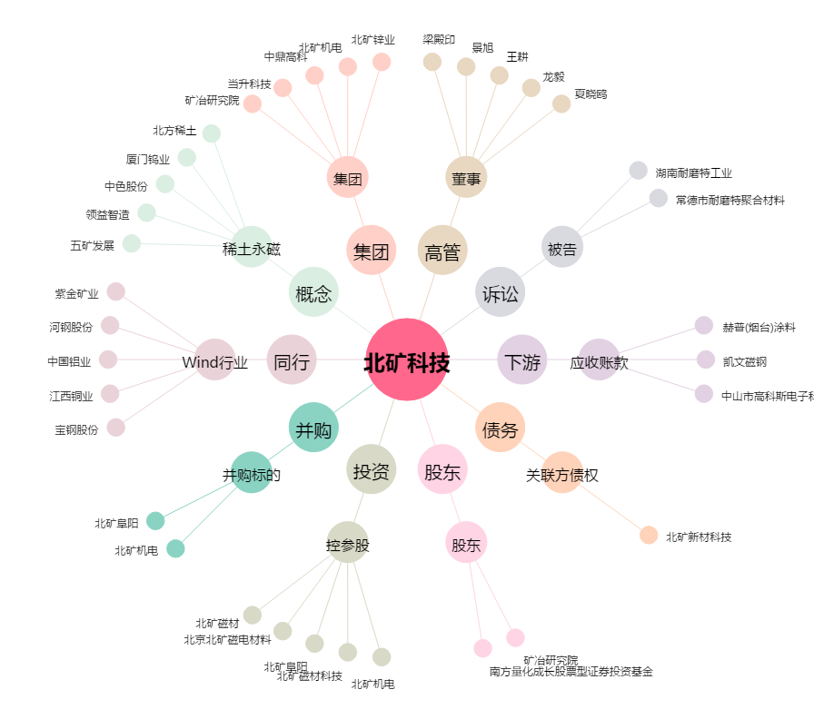
北矿科技[600980.SH] - 关系概览图

